상품제안서
송월 격자발매트 | 상품코드: S09212

 |  |  |  |  |  |  | 02-713-8555 | www.synergygift.co.kr
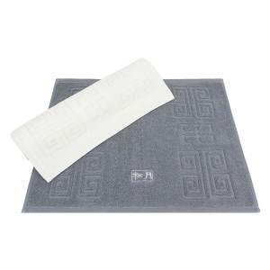

【상세/제작정보】

【인쇄/포장옵션】 | 실크, 자수 / 포장지포장

【공급단가】 | 수량 | 100~ | 300~ | 500~ | 1,000~ | 3,000~
*VAT별도 | 아이보리 | 8,550원 | 8,420원 | 8,220원 | 7,890원 | 7,560원
 | 진회색 | 8,550원 | 8,420원 | 8,220원 | 7,890원 | 7,560원

【상품 URL】 | https://www.synergygift.co.kr:443/src/goods_detail.php?gdno=20008

